Graphique 1
Graphique 1 - Organisme dans lesquels sont réalisées les MIG en 2022 et 2020

Lecture : 26 % des MIG réalisées à la suite des séjours de cohésion de 2021 ont été accueillies par des associations non sportives.
Champ : participants du SNU dont la mission d’intérêt général est terminée ou en cours
Source : Enquête « SNU, un an après », INJEP 2022 et 2020

Organisme de la MIG | 2020 | 2022
Un établissement de santé (y compris maison de retraite) | 4% | 4%
Un établissement culturel ou d’enseignement (musée, école, lycée…) | 6% | 5%
Les pompiers | 9% | 7%
Un club sportif | 9% | 8%
Une collectivité (commune / département / région) ou un autre service de l'Etat | 10% | 7%
La police / la gendarmerie | 12% | 19%
L’armée | 25% | 24%
Une association (hors club sportif) | 26% | 26%

Tableau 2 + graphique 2
Tableau 2 - Principaux indicateurs permettant de décrire les types de MIG
Indicateur |  | Care / associatif |  |  | Corps en uniforme |  | Ensemble
 |  | Aide et accueil | Caritatif | Animation | Autres corps en uniforme | Militaire
 |  | N = 863 | N = 451 | N = 863 | N = 857 | N = 1 184 | N = 4 218
Profil | Part des filles | 67% | 70% | 69% | 57% | 54% | 62% | Graphique 2 – Part des participants qui déclarent que le SNU a confirmé ou crée une orientation professionnelle selon le type de MIG
 | Part de famille en uniforme | 50% | 45% | 48% | 54% | 53% | 51%
 | Part de voies pro | 9% | 6% | 9% | 14% | 11% | 10%
Formes et modes de réalisation de la MIG | Part des MIG terminées | 86% | 85% | 90% | 93% | 97% | 91%
 | Part des MIG abandonnées / interrompues | 3% | 4% | 2% | 2% | 1% | 2%
 | Part des MIG en cours | 11% | 11% | 8% | 6% | 2% | 7%
 | Part de MIG multiples | 18% | 18% | 14% | 9% | 10% | 13%
 | Part des MIG trouvées via plateforme SNU | 57% | 54% | 47% | 82% | 84% | 67%
 | Part des MIG obtenues en proposant à la structure choisie de déposer une mission sur la plateforme | 43% | 46% | 53% | 18% | 16% | 33% |  |  | Caritatif | Animation | Aide et accueil | Militaire | Autres corps en uniforme
 | Part MIG a moins de 20 km du domicile | 76% | 80% | 83% | 56% | 36% | 63% |  |  | -19% | -13% | -8% | 11% | 14%
 | Part des MIG réal avec d'autres participant | 48% | 55% | 37% | 89% | 88% | 66% |  | % SNU a confirmé / crée un orientation pro | 20% | 26% | 31% | 50% | 53% | 39%
 | Part rôle purement actif | 46% | 69% | 56% | 8% | 10% | 33%
 | Part rôle purement observation | 8% | 3% | 3% | 38% | 37% | 21%
Expérience et satisfaction | Part Org et them corresp tout à fait aux attentes | 54% | 53% | 61% | 78% | 81% | 68% | Lecture : 53 % des participants aux MIG « autres corps en uniformes » déclarent que le SNU a créé ou confirmer leur orientation professionnelle.
 | Part candidatures non-retenues | 50% | 48% | 45% | 37% | 46% | 45% | Champ : participants du SNU dont la mission d’intérêt général est terminée ou en cours
 | % imp de faire qqch d'utile aux autres (souvent ou toujours) | 85% | 88% | 85% | 75% | 72% | 79% | Source : Enquête « SNU, un an après », INJEP 2022
 | % imp d'apprendre / découvrir des choses (souvent ou toujours) | 80% | 72% | 76% | 95% | 95% | 86%
 | % imp de faire partie d'une équipe (souvent ou toujours) | 79% | 80% | 85% | 89% | 94% | 87%
 | % a l'impression d'avoir acq de la conf en vous (oui tout à fait) | 29% | 24% | 34% | 37% | 40% | 34%
 | % Très satisfaits de la MIG | 51% | 46% | 56% | 73% | 75% | 63%
Souhait pour la phase 3 | % souhaite faire phase 3 santé | 31% | 23% | 21% | 14% | 9% | 17%
 | % souhaite faire phase 3 solidarité pers en difficulté sociale | 23% | 40% | 22% | 9% | 10% | 16%
 | % souhaite faire phase 3 solidarité pers handi | 17% | 16% | 19% | 7% | 7% | 11%
 | % souhaite faire phase 3 culture / loisir | 16% | 19% | 22% | 7% | 10% | 13%
 | % souhaite faire phase 3 éducation | 18% | 15% | 26% | 7% | 8% | 13%
 | % souhaite faire phase 3 service civique | 21% | 29% | 33% | 14% | 11% | 19%
 | % souhaite faire phase 3 réserve armée | 21% | 25% | 18% | 22% | 46% | 29%
 | % souhaite faire phase 3 réserve gendarmerie | 16% | 21% | 10% | 51% | 22% | 27%
 | % souhaite faire phase 3 bénévolat associatif | 25% | 33% | 33% | 6% | 9% | 16%
 | % souhaite faire phase 3 service mil volontaire | 16% | 20% | 15% | 14% | 26% | 19%
Lien entre MIG et orientation professionnelle | % SNU a confirmé / crée un orientation pro | 31% | 20% | 26% | 53% | 50% | 39%
 | % a l'impression d'avoir acq des info sur futur métier (oui tout à fait) | 19% | 10% | 16% | 53% | 49% | 33%
 | % métiers Armées Police pompiers | 38% | 25% | 25% | 70% | 67% | 49%
 | % métiers Santé / social | 29% | 26% | 26% | 16% | 14% | 21%
 | % métiers Sport | 7% | 6% | 16% | 9% | 13% | 11%
 | % métiers Enseignement | 6% | 6% | 12% | 3% | 5% | 6%
 | % métiers Ne sait pas | 8% | 11% | 8% | 4% | 5% | 7%
Lecture : Les filles représentent 67 % des MIG du type "Aide et accueil".
Champ : participants du SNU dont la mission d’intérêt général est terminée ou en cours
Source : Enquête « SNU, un an après », INJEP 2022 et 2020

Graphique 3 + Verbatims
Graphique 3 - Dendrogramme de la classification de Reinert
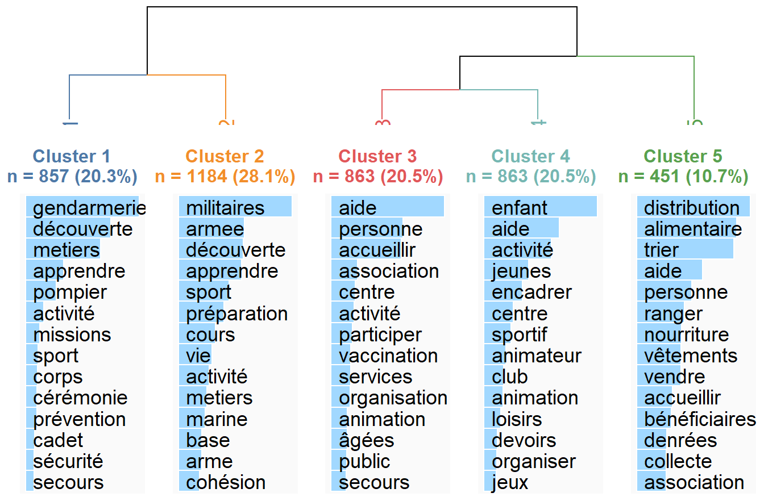

Exemples de verbatims

Type aide et accueil (cluster 3)
“Accueil dans un cinéma”
“Je faisais de l’hrda cela consiste à passer une aprèm avec les personnes qui sont atteinte de la première phase de l’ alzheimer et également de l’alphabétisation pour apprendre le français au personne qui ne le parle pas ou peu”
“Renseigner et aider les usagers de la structure pour effectuer des démarches administratives”
“Je m’occupais de l’acceuil de personne au commissariat de police”
“Accueillir et aider sur les ordinateurs accueillir des gens en centre de vaccination”
“Préparations et accueil des personnes lors d’un festival ainsi que prévention Covid-19.”

Type caritatif (cluster 5)
“Gérer un stock alimentaire, Venir en aide aux personnes dans le besoin alimentaire en leurs donnant des portions de nourriture en fonction du nombre de personnes par famille, Remplir un stock, parler avec les personnes qui le souhaité, les aider à porter leurs sacs si cela est trop lourd, demander aux bénéficiers ce qu’ils préféraient prendre lorsqu’ils avaient le choix, parler un peu anglais ou espagnol lorsque eux mêmes parlaient pas français ou comprenais pas la langue. Être solidaire et sociable avec les bénévoles, et en étant respectueux envers tout le monde.”
“Collecter de le nourriture non utiliser/ non vendues pour la redistribuer”
“Collecter, preparer et distribuer de l’alimentation au sein des resto du cœur.”
“Trier fruits et légumes, placer les aliments sur les étagères, et distribuer les aliments.
“A la banque alimentaire- tournée auprès des partenaires, récupération des produits- tri et classement des produits”
“Ranger la boutique puis apporter des colis alimentaires”

Type animation (cluster 4)
“Je m’occupais et faisait de nombreuses activités avec les enfants. Je suis également partie 5 jours à la neige avec eux dans un chalet”
“Animation au près des enfants sur différents temps de la journée”
“Je m’occupais des enfants de maternelle dans un centre aéré”
“J’étais dans un centre de loisirs et j’aidais les animateurs dans les activités, pour le repas, jouais avec les enfants…”
“aide aux devoirs aux adolescents et accompagnement”
“Préparer des activités pour une compétition sportive”
“Préparer un entraînement de foot et gérer un petit groupe d’enfants”

Type autre corps en uniforme (cluster 1)
“Découvrir le métier de gendarme et de poursuivre en demandant une affectation en tant que réserviste.”
“Assister les pompiers a leur missions dans leur casernes/CT"
“ Ils nous ont appris a faire des gestes de secours ils nous ont fait pse1 diplome de secouriste et nous ont fait rentrer dans des centres près de chez nous pour apprendre le focntionnement des machines et du métier c'est plus une découverte du métier et des gestes de secours"
“Comprendre le métier de gendarme on a fait des visites oficielles découvrir la garde républicaine et les métiers qu'elle propose et nous faire aimer l'engagement et le patrimoine/cérémonies officielles fanfares et beaucoup d'activités variées devoir et mémoire 2 thèmes qui nous ont découvrir"
“Découverte des valeurs de la gendarmerie et du métier de gendarme”
“Découvrir la gendarmerie national, ces différents métiers et leurs déroulement”
“Découvrir quelques unités de la Gendarmerie tels que le PSIG ou la police scientifique. Recherche de personnes. Violences intra-familiales. Cérémonies officielles tel que le 11 novembre.”

Type militaire (cluster 2)
“Découvertes de la Marine Nationale, ses missions, ses équipements, ses capacités”
“Apprendre la rigueur et la discipline militaire. Ainsi que de vivre en caserne.”
“La MIG à laquelle j’ai participée s’est faite à l’Armée de Terre de Colmar sous le format d’une préparation militaire. Nous y avons fait du sport (dont le parcours d’obstacle) et découvert diverses activités tel que : la transmission radio, la cartographie (plus une course d’orientation au sein de la base), le maniement des armes et les postures à adopter… Nous avons aussi fait une après-midi de simulateur de tir. Nous étions un groupe de 20 jeunes, tous en uniforme militaire et le but était de créer un véritable esprit de groupe qui à la fin était bien présent !”
“J’ai appris a manœuvrer des FAMAS, j’ai appris pleins de choses au près de l’armée de terre et du train j’ai du faire preuves de cohésion c’était une préparation militaire.”
“Vivre le quotidien d’un militaire.
“C’était une préparation militaire, en fait nous étions intégrer à la vie d’un militaire et faisions les mêmes activités (à peu près) que les novices de l’armée. Des activités avec arme, du sport, de la stratégie de défense sur terrain et en théorie pour comprendre les enjeux des missions, du bivouac, et de la découverte du régiment où nous étions. On nous présentais aussi toutes les possibilités de métiers au sein de l’armée, et tous les débouchés peu connus que l’on pouvait avoir. C’était aussi la vie en équipe avec d’autres volontaires, etc..”
“Présentation du métier de militaire/ on a fait du terrain/ on a tiré à l'amre à feu mais pas à balle réelle/ on a fait du sport/ on a fait du camouflage sur le terrain/ on a appris à faire des manoeuvres pour avances sur le terrain/ On a appris les fondements les règles de sécurité pour manier des armes à feu/ on a appris à marcher au pas/ on a pu voir des véhicules militaires/ on a aussi mangé les rations de combats/ On a fait un tour de garde sur le camps avec des armes/ On a visité le batîment où ils reçoivent les personnes importantes et où il y a des évènements "

